Arduino_Mega_Gauche
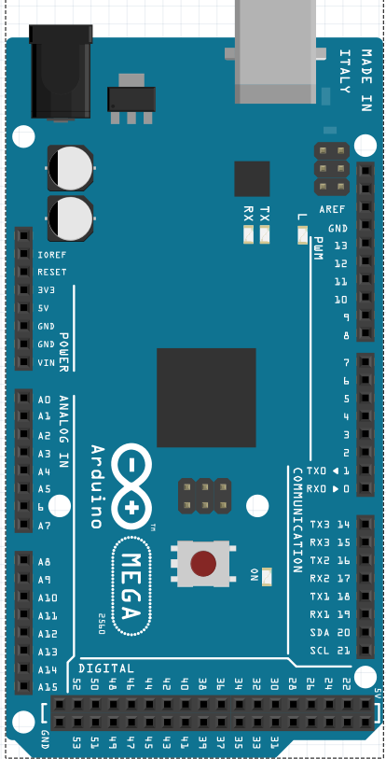
Alim | GAUCHE
RESET
GND |  |  |  |  |  |  | 5V | 5V
Analogic |  |  |  |  |  | LIBRE | D22 | D23 | LIBRE
Digital |  |  |  |  |  | LIBRE | D24 | D25 | LIBRE
Bus |  |  |  |  |  | LIBRE | D26 | D27 | LIBRE
 |  |  |  |  |  | LIBRE | D28 | D29 | LIBRE
 |  |  |  |  |  | LIBRE | D30 | D31 | LIBRE
 |  |  |  |  |  | LIBRE | D32 | D33 | LIBRE
 |  |  |  | SCL1 |  | LIBRE | D34 | D35 | LIBRE
 |  |  |  | SDA1 |  | LIBRE | D36 | D37 | LIBRE
 |  |  |  | AREF |  | LIBRE | D38 | D39 | LIBRE
 |  |  |  | GND |  | LIBRE | D40 | D41 | LIBRE
 |  |  | N/C | D13 | LIBRE | LIBRE | D42 | D43 | LIBRE
 |  |  | IOREF | D12 | LIBRE | LIBRE | D44 | D45 | LIBRE
 |  |  | RESET | D11 | LIBRE | LIBRE | D46 | D47 | LIBRE
 |  |  | 3,3V | D10 | LIBRE | LIBRE | D48 | D49 | LIBRE
 |  |  | 5V | D9 | LIBRE | LIBRE | D50 | D51 | LIBRE
 |  |  | GND | D8 | LIBRE | LIBRE | D52 | D53 | LIBRE
 |  |  |  |  |  |  | GND | GND
 |  |  | Vin | D7 | LIBRE
 |  |  |  | D6 | LIBRE
 |  | LIBRE | A0 | D5 | LIBRE
 |  | LIBRE | A1 | D4 | LIBRE
 |  | LIBRE | A2 | D3 | LIBRE
 |  | LIBRE | A3 | D2 | LIBRE
 |  | LIBRE | A4 | D1 | LIBRE
 |  | LIBRE | A5 | D0 | LIBRE
 |  | LIBRE | A6
 |  | LIBRE | A7 | D14 | LIBRE
 |  |  |  | D15 | LIBRE
 |  | LIBRE | A8 | D16 | LIBRE
 |  | LIBRE | A9 | D17 | LIBRE
 |  | LIBRE | A10 | D18 | LIBRE
 |  | LIBRE | A11 | D19 | LIBRE
 |  | LIBRE | A12 | D20 | LIBRE
 |  | LIBRE | A13 | D21 | LIBRE
 |  | LIBRE | A14
 |  | LIBRE | A15

Arduino_Nano
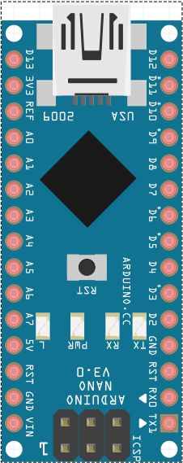
Alim
RESET
GND | LIBRE | D13 | D12 | LIBRE
Analogic |  | 3,3V | D11 | LIBRE
Digital |  | AREF | D10 | LIBRE
Bus | LIBRE | A0 | D9 | NÉOPIXEL ESTOMAC (16 LEDS)
 | LIBRE | A1 | D8 | LIBRE
 | LIBRE | A2 | D7 | LIBRE
 | VOIX INMOOV | A3 | D6 | SERVO BOUCHE
 | LIBRE | A4 | D5 | LIBRE
 | LIBRE | A5 | D4 | LIBRE
 | LIBRE | A6 | D3 | LIBRE
 | LIBRE | A7 | D2 | LIBRE
 |  | 5V | GND
 |  | RESET | RESET
 |  | GND | D1 | LIBRE
 |  | Vin | D0 | LIBRE

